poster 1er trimestre
 |  | 1er trimestre 2024

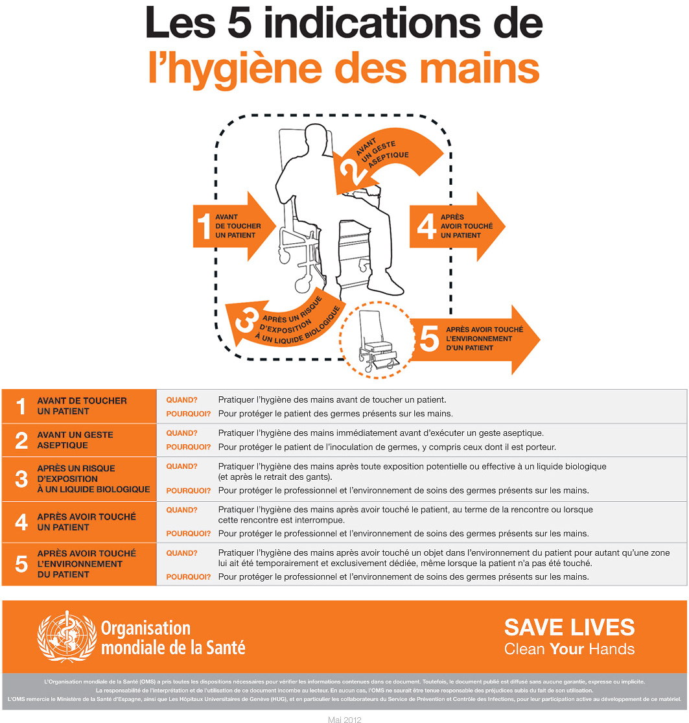

Nom de l'EMS

#VALUE! | frictions par résident par jour

Trimestre précédent :
#VALUE! | frictions par résident par jour
Votre tendance

D’après une idée originale de : EPRI/EMH CH de Bar-le-Duc
2024

